Gráfico1 Grupo 1 Aplicaciones N
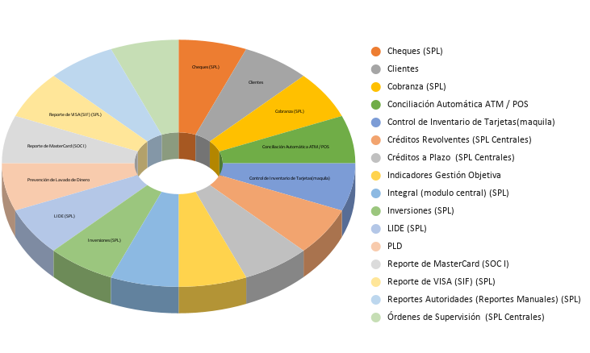
Nombre_Aplicativo | Si | No | Columna 1
Cheques (SPL) | 1
Clientes | 1
Cobranza (SPL) | 1
Conciliaciones Operativo / Contables (SPL) |  | 1
Conciliación Automática ATM / POS | 1
Control de Inventario de Tarjetas(maquila) | 1
Créditos Revolventes (SPL Centrales) | 1
Créditos a Plazo (SPL Centrales) | 1
Indicadores de Gestión Evaluación Objetiva | 1
Integral (modulo central) (SPL) | 1
Inversiones (SPL) | 1
LIDE (SPL) | 1
Prevención de Lavado de Dinero | 1
Reporte de MasterCard (SOC I) | 1
Reporte de VISA (SIF) (SPL) | 1
Reportes Autoridades (Reportes Manuales) (SPL) | 1
Órdenes de Supervisión (SPL Centrales) | 1 |  | 16

Gráfico1 Grupo 2 Aplicaciones c
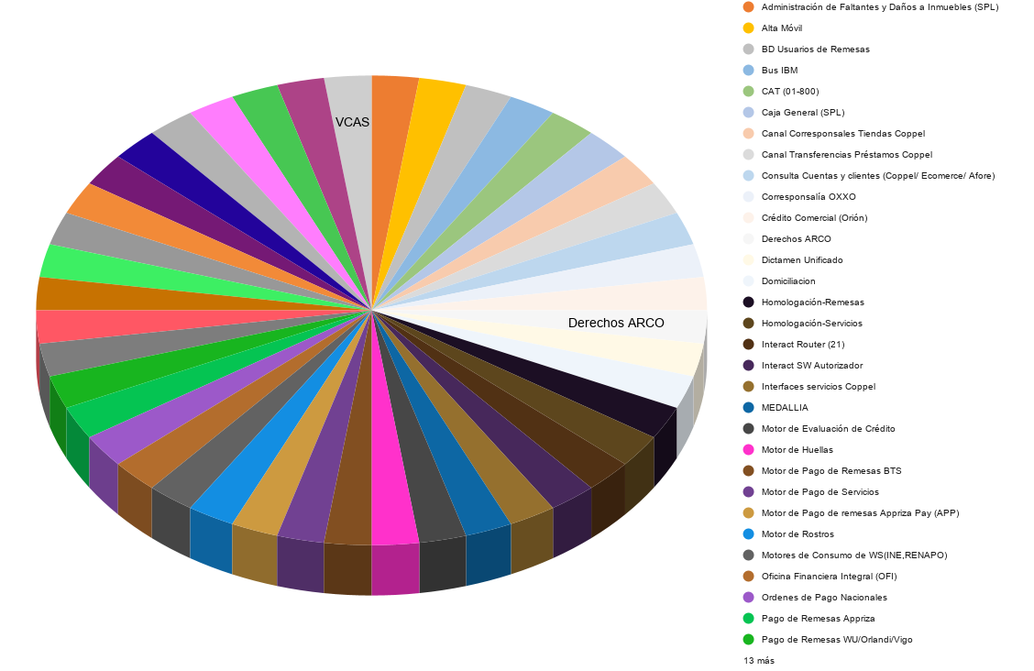

Nombre_Aplicativo | Aplicación con acceso al Core y actualización Informix | Portal con acceso al Core y actualización Informix | Aplicación con acceso al Core en modo Consulta Informix | Portal con acceso al Core en modo Consulta Informix | App Movil Informix
Aclaraciones |  | 1
Administración de Faltantes y Daños a Inmuebles (SPL) | 1
Administración de Tarjetas (MAC WEB) |  | 1
Alta Móvil | 1
App BanCoppel Móvil |  |  |  |  | 1
Arrendamiento de inmuebles (Conta Oracle ) IFRS16 |  | 1
Autentificación de Token RSA |  |  | 1
Autentificación de token RSA/Gemalto |  |  | 1
BD Usuarios de Remesas | 1
BancoN RH |  | 1
Bus IBM | 1
CAT (01-800) | 1
Caja General (SPL) | 1
Canal Corresponsales Tiendas Coppel | 1
Canal Transferencias Préstamos Coppel | 1
Chequeras (SPL) |  | 1
Consulta Cuentas y clientes (Coppel/ Ecomerce/ Afore) | 1
Contabilidad |  | 1
Corresponsalía OXXO | 1
Crédito Comercial (Orión) | 1
Derechos ARCO | 1
Dictamen Unificado | 1
Domiciliacion | 1
Dynamics Cuentas por pagar y Presupuestos |  | 1
Empresa Net |  | 1
Facturación Electrónica CFDI (Interfactura / Detecno) |  | 1
Formato IPAB (SPL) |  | 1
Framework Administración |  | 1
Gastos Banco |  | 1
Homologación-Remesas | 1
Homologación-Servicios | 1
IST SW ATM's Propios |  |  | 1
IVR |  | 1
Inets (servicios para Coppel) |  |  | 1
Interact Router (21) | 1
Interact SW Autorizador | 1
Interfaces servicios Coppel | 1
MEDALLIA | 1
Motor de Evaluación de Crédito | 1
Motor de Huellas | 1
Motor de Pago de Remesas BTS | 1
Motor de Pago de Servicios | 1
Motor de Pago de remesas Appriza Pay (APP) | 1
Motor de Rostros | 1
Motores de Consumo de WS(INE,RENAPO) | 1
Nasa Control de Expedientes de Proveedores |  | 1
Oficina Financiera Integral (OFI) | 1
Ordenes de Pago Nacionales | 1
Pago de Remesas Appriza | 1
Pago de Remesas WU/Orlandi/Vigo | 1
Pago de TDC de Otros Bancos | 1
Pagos Programados | 1
Pagos de la Afore |  |  |  | 1
Pensiones alimenticias RH | 1
Portal Internet | 1
Puntos Compromiso |  | 1
RPA (Robots) | 1
Replicación de Empleados (INET) |  | 1
Reporte de Cierre Diario para Oficinas Administrativas (Ya no se ocupa) |  | 1
SICC´s | 1
SIWEB | 1
SPEI Enlace Financiero | 1
Seguros de Repatriación | 1
Sistema Operativo Central (SOC) | 1
Strikeiron | 1
TRIAD |  |  | 1
Transferencia Electrónica de Fondos (TEF) | 1
Universidad Virtual |  |  | 1
VCAS | 1

Gráfico1 Grupo 3 Otras Aplicaci
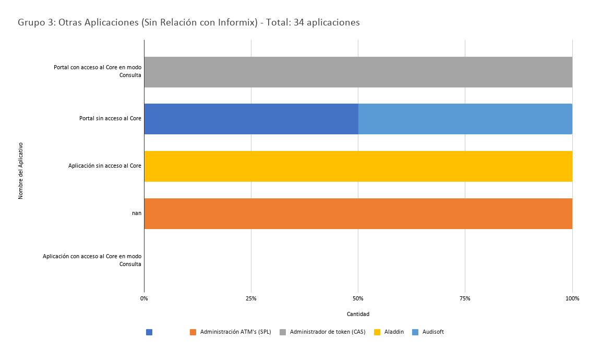
Nombre_Aplicativo | Portal con acceso al Core en modo Consulta | Portal sin acceso al Core | Aplicación sin acceso al Core | nan | Aplicación con acceso al Core en modo Consulta
Fiduciario |  | 1
Administración ATM's (SPL) |  |  |  | 1
Administrador de token (CAS) | 1
Aladdin |  |  | 1
Audisoft |  | 1
BancoppelSMS |  |  | 1
BancoppelWS |  |  | 1
CAT Promociones |  |  |  | 1
Calificación de Cartera / Reportes Regulatorios (Bajaware) |  | 1
Carga de ATM |  |  | 1
Consulta INE |  |  | 1
ConsultaRenapo |  |  | 1
Crédito Coparticipativo Infonavit (Hipotecario) |  |  |  |  | 1
Data WareHouse |  |  |  |  | 1
Firma Autografa Digital (FAD) |  |  | 1
GUI |  |  | 1
ION Trading |  |  | 1
Indeval Enlace Financiero |  |  | 1
Intranet |  | 1
Kibana Monitor Transaccional |  | 1
Latinia |  |  | 1
Monitor Web Interfaces Coppel | 1
Monitor de Operaciones BPI |  | 1
Netxms Monitor ATM |  |  | 1
OpenBanking |  | 1
Plataforma Arrendadora |  |  | 1
Portal Publico BanCoppel.com |  | 1
Prevención de Fraudes (SPL) |  |  | 1
Prometeo Gestor Documental |  | 1
REFLEXIS |  |  |  |  | 1
Rational |  |  |  | 1
Replicadores Coppel / Bancoppel |  |  |  |  | 1
Sistema de Cobranza iCS |  | 1
Unilogic (Risk Logic) |  | 1

Gráfico1 Grupo 4 Estado de Free
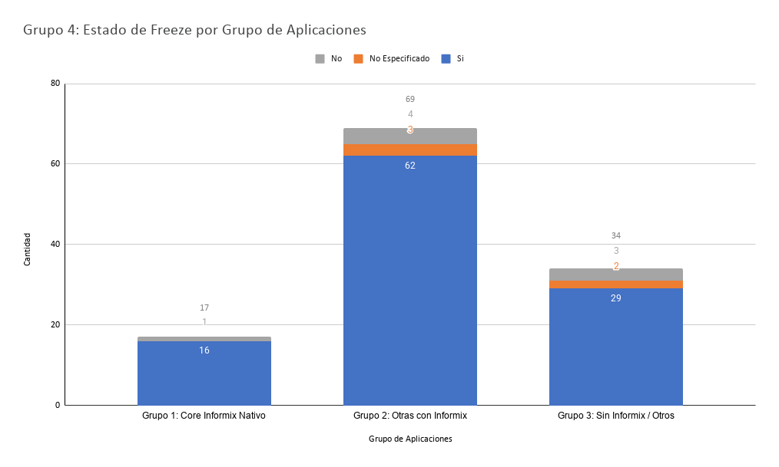
Grupo_Analisis | Si | No Especificado | No
Grupo 1: Core Informix Nativo | 1 |  | 1
Grupo 1: Core Informix Nativo | 1
Grupo 1: Core Informix Nativo | 1
Grupo 1: Core Informix Nativo | 1
Grupo 1: Core Informix Nativo | 1
Grupo 1: Core Informix Nativo | 1
Grupo 1: Core Informix Nativo | 1
Grupo 1: Core Informix Nativo | 1
Grupo 1: Core Informix Nativo | 1
Grupo 1: Core Informix Nativo | 1
Grupo 1: Core Informix Nativo | 1
Grupo 1: Core Informix Nativo | 1
Grupo 1: Core Informix Nativo | 1
Grupo 1: Core Informix Nativo | 1
Grupo 1: Core Informix Nativo | 1
Grupo 1: Core Informix Nativo | 1
Grupo 2: Otras con Informix | 1 | 1 | 1
Grupo 2: Otras con Informix | 1 | 1 | 1
Grupo 2: Otras con Informix | 1 | 1 | 1
Grupo 2: Otras con Informix | 1 |  | 1
Grupo 2: Otras con Informix | 1
Grupo 2: Otras con Informix | 1
Grupo 2: Otras con Informix | 1
Grupo 2: Otras con Informix | 1
Grupo 2: Otras con Informix | 1
Grupo 2: Otras con Informix | 1
Grupo 2: Otras con Informix | 1
Grupo 2: Otras con Informix | 1
Grupo 2: Otras con Informix | 1
Grupo 2: Otras con Informix | 1
Grupo 2: Otras con Informix | 1
Grupo 2: Otras con Informix | 1
Grupo 2: Otras con Informix | 1
Grupo 2: Otras con Informix | 1
Grupo 2: Otras con Informix | 1
Grupo 2: Otras con Informix | 1
Grupo 2: Otras con Informix | 1
Grupo 2: Otras con Informix | 1
Grupo 2: Otras con Informix | 1
Grupo 2: Otras con Informix | 1
Grupo 2: Otras con Informix | 1
Grupo 2: Otras con Informix | 1
Grupo 2: Otras con Informix | 1
Grupo 2: Otras con Informix | 1
Grupo 2: Otras con Informix | 1
Grupo 2: Otras con Informix | 1
Grupo 2: Otras con Informix | 1
Grupo 2: Otras con Informix | 1
Grupo 2: Otras con Informix | 1
Grupo 2: Otras con Informix | 1
Grupo 2: Otras con Informix | 1
Grupo 2: Otras con Informix | 1
Grupo 2: Otras con Informix | 1
Grupo 2: Otras con Informix | 1
Grupo 2: Otras con Informix | 1
Grupo 2: Otras con Informix | 1
Grupo 2: Otras con Informix | 1
Grupo 2: Otras con Informix | 1
Grupo 2: Otras con Informix | 1
Grupo 2: Otras con Informix | 1
Grupo 2: Otras con Informix | 1
Grupo 2: Otras con Informix | 1
Grupo 2: Otras con Informix | 1
Grupo 2: Otras con Informix | 1
Grupo 2: Otras con Informix | 1
Grupo 2: Otras con Informix | 1
Grupo 2: Otras con Informix | 1
Grupo 2: Otras con Informix | 1
Grupo 2: Otras con Informix | 1
Grupo 2: Otras con Informix | 1
Grupo 2: Otras con Informix | 1
Grupo 2: Otras con Informix | 1
Grupo 2: Otras con Informix | 1
Grupo 2: Otras con Informix | 1
Grupo 2: Otras con Informix | 1
Grupo 2: Otras con Informix | 1
Grupo 2: Otras con Informix | 1
Grupo 2: Otras con Informix | 1
Grupo 3: Sin Informix / Otros | 1 | 1 | 1
Grupo 3: Sin Informix / Otros | 1 | 1 | 1
Grupo 3: Sin Informix / Otros | 1 |  | 1
Grupo 3: Sin Informix / Otros | 1
Grupo 3: Sin Informix / Otros | 1
Grupo 3: Sin Informix / Otros | 1
Grupo 3: Sin Informix / Otros | 1
Grupo 3: Sin Informix / Otros | 1
Grupo 3: Sin Informix / Otros | 1
Grupo 3: Sin Informix / Otros | 1
Grupo 3: Sin Informix / Otros | 1
Grupo 3: Sin Informix / Otros | 1
Grupo 3: Sin Informix / Otros | 1
Grupo 3: Sin Informix / Otros | 1
Grupo 3: Sin Informix / Otros | 1
Grupo 3: Sin Informix / Otros | 1
Grupo 3: Sin Informix / Otros | 1
Grupo 3: Sin Informix / Otros | 1
Grupo 3: Sin Informix / Otros | 1
Grupo 3: Sin Informix / Otros | 1
Grupo 3: Sin Informix / Otros | 1
Grupo 3: Sin Informix / Otros | 1
Grupo 3: Sin Informix / Otros | 1
Grupo 3: Sin Informix / Otros | 1
Grupo 3: Sin Informix / Otros | 1
Grupo 3: Sin Informix / Otros | 1
Grupo 3: Sin Informix / Otros | 1
Grupo 3: Sin Informix / Otros | 1
Grupo 3: Sin Informix / Otros | 1

Gráfico1 Grupo Aplicación Nativ
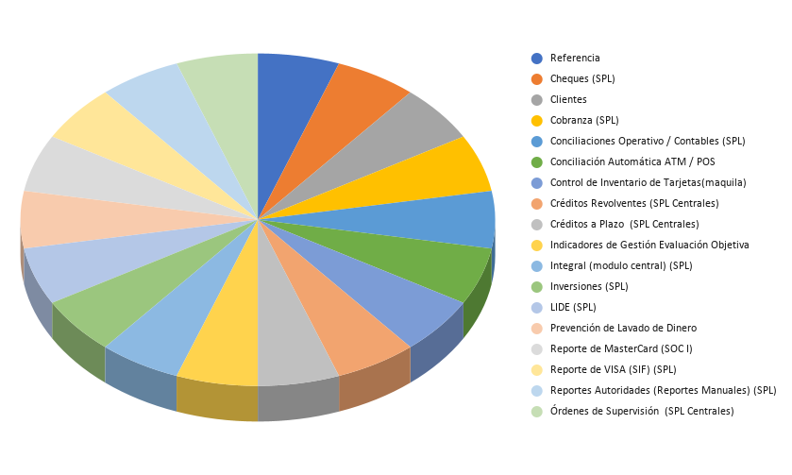
Nombre_Aplicativo
Cheques (SPL)
Clientes
Cobranza (SPL)
Conciliaciones Operativo / Contables (SPL)
Conciliación Automática ATM / POS
Control de Inventario de Tarjetas(maquila)
Créditos Revolventes (SPL Centrales)
Créditos a Plazo (SPL Centrales)
Indicadores de Gestión Evaluación Objetiva
Integral (modulo central) (SPL)
Inversiones (SPL)
LIDE (SPL)
Prevención de Lavado de Dinero
Reporte de MasterCard (SOC I)
Reporte de VISA (SIF) (SPL)
Reportes Autoridades (Reportes Manuales) (SPL)
Órdenes de Supervisión (SPL Centrales)

Gráfico1 Grupo Aplicación con a
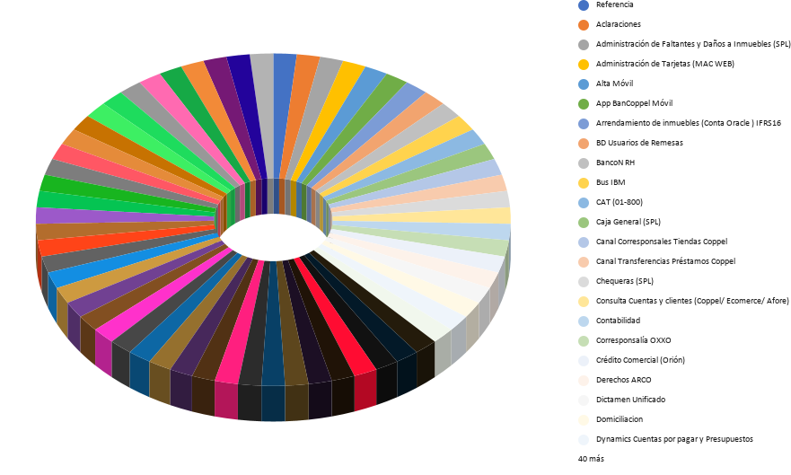

Nombre_Aplicativo
Aclaraciones
Administración de Faltantes y Daños a Inmuebles (SPL)
Administración de Tarjetas (MAC WEB)
Alta Móvil
App BanCoppel Móvil
Arrendamiento de inmuebles (Conta Oracle ) IFRS16
BD Usuarios de Remesas
BancoN RH
Bus IBM
CAT (01-800)
Caja General (SPL)
Canal Corresponsales Tiendas Coppel
Canal Transferencias Préstamos Coppel
Chequeras (SPL)
Consulta Cuentas y clientes (Coppel/ Ecomerce/ Afore)
Contabilidad
Corresponsalía OXXO
Crédito Comercial (Orión)
Derechos ARCO
Dictamen Unificado
Domiciliacion
Dynamics Cuentas por pagar y Presupuestos
Empresa Net
Facturación Electrónica CFDI (Interfactura / Detecno)
Formato IPAB (SPL)
Framework Administración
Gastos Banco
Homologación-Remesas
Homologación-Servicios
IVR
Interact Router (21)
Interact SW Autorizador
Interfaces servicios Coppel
MEDALLIA
Motor de Evaluación de Crédito
Motor de Huellas
Motor de Pago de Remesas BTS
Motor de Pago de Servicios
Motor de Pago de remesas Appriza Pay (APP)
Motor de Rostros
Motores de Consumo de WS(INE,RENAPO)
Nasa Control de Expedientes de Proveedores
Oficina Financiera Integral (OFI)
Ordenes de Pago Nacionales
Pago de Remesas Appriza
Pago de Remesas WU/Orlandi/Vigo
Pago de TDC de Otros Bancos
Pagos Programados
Pensiones alimenticias RH
Portal Internet
Puntos Compromiso
RPA (Robots)
Replicación de Empleados (INET)
Reporte de Cierre Diario para Oficinas Administrativas (Ya no se ocupa)
SICC´s
SIWEB
SPEI Enlace Financiero
Seguros de Repatriación
Sistema Operativo Central (SOC)
Strikeiron
Transferencia Electrónica de Fondos (TEF)
VCAS

Hoja 2
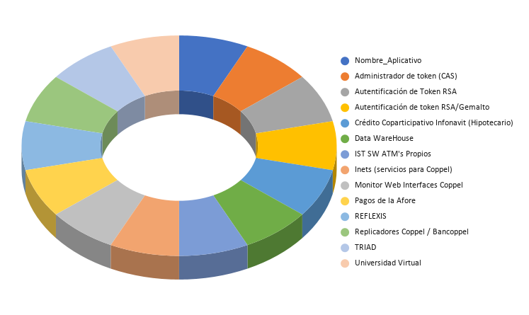

Nombre_Aplicativo
Administrador de token (CAS)
Autentificación de Token RSA
Autentificación de token RSA/Gemalto
Crédito Coparticipativo Infonavit (Hipotecario)
Data WareHouse
IST SW ATM's Propios
Inets (servicios para Coppel)
Monitor Web Interfaces Coppel
Pagos de la Afore
REFLEXIS
Replicadores Coppel / Bancoppel
TRIAD
Universidad Virtual

Gráfico1 Grupo Aplicación sin a
 | 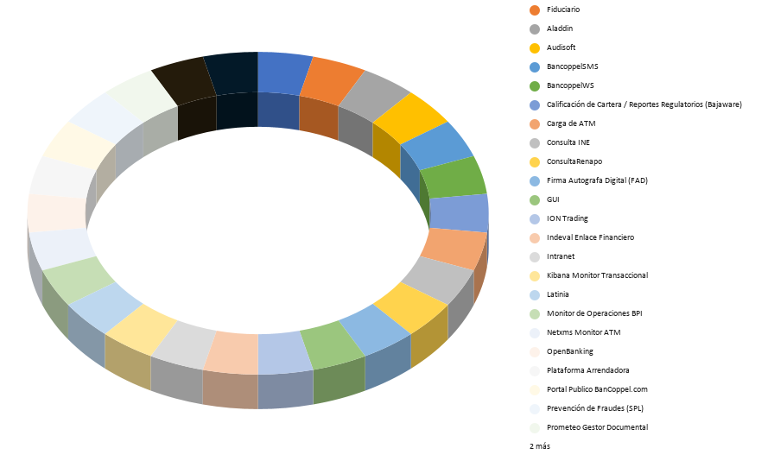

Nombre_Aplicativo
Fiduciario
Aladdin
Audisoft
BancoppelSMS
BancoppelWS
Calificación de Cartera / Reportes Regulatorios (Bajaware)
Carga de ATM
Consulta INE
ConsultaRenapo
Firma Autografa Digital (FAD)
GUI
ION Trading
Indeval Enlace Financiero
Intranet
Kibana Monitor Transaccional
Latinia
Monitor de Operaciones BPI
Netxms Monitor ATM
OpenBanking
Plataforma Arrendadora
Portal Publico BanCoppel.com
Prevención de Fraudes (SPL)
Prometeo Gestor Documental
Sistema de Cobranza iCS
Unilogic (Risk Logic)

